Sheet1
CyberRoamer 300cc Spare parts list

目录 INDEX
Items | DESCRIPTION |  |  |  |  |  |  | 页码
1 | 汽油机/发动机补气管组件 Engine |  |  |  |  |  |  | 1
2 | 驱动系统组件 Drive system |  |  |  |  |  |  | 2
3 | 散热水箱组件 Radiator assembly |  |  |  |  |  |  | 1
4 | 空滤器组件 Air filter assembly |  |  |  |  |  |  | 1
5 | 排气消声器组件 Muffler assembly |  |  |  |  |  |  | 1
6 | 油箱组件 Tank assembly |  |  |  |  |  |  | 1
7 | 车架及附件组件 Frame and Accessory |  |  |  |  |  |  | 2
8 | 稳定杆组件 Stabilizer link assembly |  |  |  |  |  |  | 1
9 | 摇臂、球头及转向节组件 Rocker arm, ball joint and steering knuckle assembly |  |  |  |  |  |  | 2
10 | 换档杆组件 Shift lever assembly |  |  |  |  |  |  | 2
11 | 电动助力转向管柱组件 EPS assembly |  |  |  |  |  |  | 2
12 | 前后货架/后靠背/后扶手/拖车球组件 Front,Rear rack/Rear backrest/rear armrest/trailer ball assembly |  |  |  |  |  |  | 2
13 | 方向把组件 Handlebar assembly |  |  |  |  |  |  | 1
14 | 车轮/减震组件 Wheel/Tyre/shock assembly |  |  |  |  |  |  | 1
15 | 制动组件 Braking assembly |  |  |  |  |  |  | 1
16 | 塑件/灯具组件 Plastic/lights assembly |  |  |  |  |  |  | 2
17 | 电器件组件 Electrical component assembly |  |  |  |  |  |  | 2

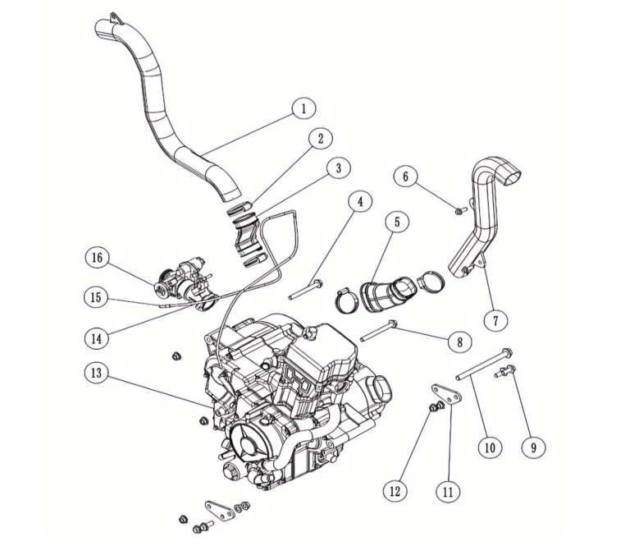
汽油机/发动机补气管组件
序号 | 件号 | 中文名称 | 规格型号 | 英文名称 | 单位 | 数量 | 订单数量 | 备注
No. | Part No. | Chinese | Type | English | Unit | Qty. | Order QTY | Remark
1 | 301071002001 | 发动机后补气管_亚光黑色 | AGA-18/300_吹塑_PP5 | engine rear refill pipe | 根 | 1
2 | 301034012001 | 不锈钢抱箍_本色 | 50-70mm | hoop | 个 | 4
3 | 301069002001 | 发动机后补气胶管_黑色 | AGA-18/300_PVC材料 | Engine rear air hose | 根 | 1
4 | 401002105001 | 六角法兰面螺栓-加大系列-B级_镀彩锌 | M10X1.25X90-F_8.8级(GB/T 5789) | bolt | 个 | 1
5 | 301068002001 | 发动机前补气胶管_黑色 | AGA-18/300_PVC材料 | engine front air hose | 根 | 1
6 | 401001049002 | 六角法兰面螺栓-加大系列-B级_镀彩锌 | M8X20_8.8级(GB/T 5789) | bolt | 个 | 2
7 | 301070001001 | 发动机前补气管_亚光黑色 | AGA-18/250_吹塑_PP5 | Engine front rear refill pipe | 根 | 1
8 | 401002104001 | 六角法兰面螺栓-加大系列-B级_镀彩锌 | M10X1.25X100-F_8.8级(GB/T 5789) | bolt | 个 | 1
9 | 401002016001 | 六角法兰面螺栓细牙小系列_镀彩锌 | M10X1.25X25-F_8.8级(GB/T 16674.2)/要求L=25_Lg=21_s=13_dcmax=20.8 | bolt | 个 | 4
10 | 401001074001 | 六角法兰面螺栓-加大系列-B级_镀彩锌 | M10X1.25X160_8.8级(GB/T5789) | bolt | 个 | 1
11 | 609033022002 | 发动机前固定板_喷塑磨砂黑 | AGA-18/300 | engine front fix plate | 件 | 2
12 | 404005008001 | 细牙全金属六角法兰面锁紧螺母_本色锌镍合金 | M10X1.25_10级(GB/T 6187.2) | nut | 个 | 7
13 | 214051001001 | 巴山发动机_银色 | AC320_287.2cc_四驱轴传动_单缸_四冲程_SOHC_水冷_单轴平衡_纯电启动_CVT+手动三档_电喷_附件（进气管胶木垫、精滤器、废气管各1件） | engine | 台 | 1
14 | 404006004001 | 非金属嵌件六角锁紧螺母_三价彩 | M6(GB/T 889.1-2000) | nut | 个 | 2
15 | 310014072001 | 油门线_黑色 | AGA-18/300_电喷版_行程长70_外管长1250_带圆螺母M10X1.25 | throttle cable | 根 | 1
16 | 301065003001 | 节气门体总成_本色 | AGA-18/300_含进气管SQ1N、节气阀体、步进电机、三合一传感器、喷油器组件等 | throttle body assembly | 个 | 1

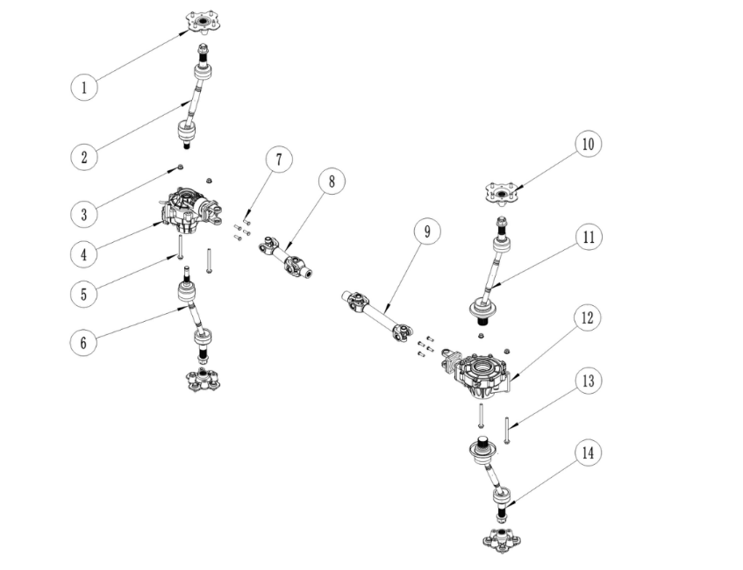
驱动系统组件
序号 | 件号 | 中文名称 | 规格型号 | 英文名称 | 单位 | 数量 | 订单数量 | 备注
No. | Part No. | Chinese | Type | English | Unit | Qty. | Order QTY | Remark
1 | 305017010001 | 前轮毂法兰_电泳黑色 | AGA-18/300_高度为42.5_内花键齿数为27齿_轮毂螺栓4-M10X1.25，分布圆直径φ110_碟刹盘固定孔4-M8，沉孔φ10.5X5，分布圆直径φ88 | front wheel hub flange | 只 | 2
2 | 301073006001 | 前右半轴_黑色 | AGA-18/300_总长492.5～531.5_外球笼花键为27齿_内球笼花键为21齿_带开槽螺母M24X2.0 | front right axle | 根 | 1
3 | 404005008001 | 细牙全金属六角法兰面锁紧螺母_本色锌镍合金 | M10X1.25_10级(GB/T 6187.2) | nut | 个 | 4
4 | 301073001001 | 前驱动桥总成_本色 | AGA-18/300_主从动齿数比为9/33_输出轴内花键为21齿_配传动轴连接法兰，固定孔为4-M8X1.0，孔距为52X52_带二四驱转换和差速锁电机 | front drive axle assembly | 只 | 1
5 | 401002141001 | 六角法兰面螺栓细牙小系列_镀彩锌 | M10X1.25X110_8.8级(GB/T 16674.2) | bolt | 个 | 3
6 | 301073005001 | 前左半轴_黑色 | AGA-18/300_总长515.5～554.5_外球笼花键为27齿_内球笼花键为21齿_带开槽螺母M24X2.0 | front left axle | 根 | 1
7 | 401002142001 | 外六角螺栓_黑色 | M8X1.0X25mm_8.8级 | bolt | 个 | 8
8 | 301073003001 | 前传动轴总成_黑色 | AGA-18/300_总长285_发动机端花键叉长79，内花键齿为19_前桥端凸缘叉凸台直径φ42，固定孔4-φ8.8，孔距52X52 | front drive shaft assembly | 根 | 1
9 | 301073004001 | 后传动轴总成_黑色 | AGA-18/300_总长393_发动机端花键叉长79，内花键齿为19_后桥端凸缘叉凸台直径φ42，固定孔4-φ8.8，孔距52X52 | rear drive shaft assembly | 根 | 1
10 | 306014009001 | 后轮毂法兰_电泳黑色 | AGA-18/300_高度为49.5_内花键齿数为27齿_轮毂螺栓4-M10X1.25，分布圆直径φ110_碟刹盘固定孔4-M8，沉孔φ10.5X5，分布圆直径φ88 | rear wheel hub flange | 只 | 2
11 | 301073008001 | 后右半轴_黑色 | AGA-18/300_总长486～522.5_外球笼花键为27齿_内球笼花键为39齿_带开槽螺母M24X2.0 | rear right axle | 根 | 1
12 | 301073002001 | 后驱动桥总成_本色 | AGA-18/300_主从动齿数比为9/33_输出轴内花键为39齿_配传动轴连接法兰，固定孔为4-M8X1.0，孔距为52X52 | rear drive axle assembly | 只 | 1
13 | 301073007001 | 后左半轴_黑色 | AGA-18/300_总长486～522.5_外球笼花键为27齿_内球笼花键为39齿_带开槽螺母M24X2.0 | rear left axle | 根 | 1
14 | 401002092001 | 六角法兰面螺栓细牙小系列_镀彩锌 | M10X1.25X120-F_8.8级(GB/T 16674.2) | bolt | 件 | 1

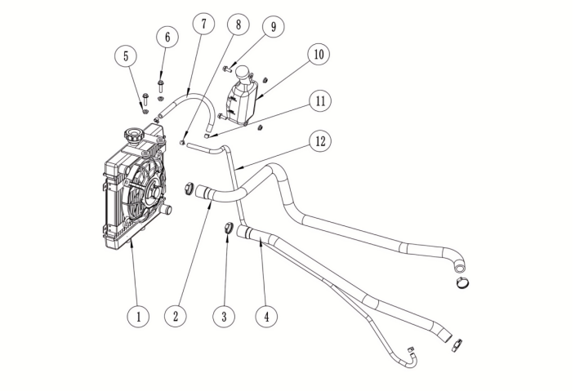
散热水箱组件
序号 | 件号 | 中文名称 | 规格型号 | 英文名称 | 单位 | 数量 | 订单数量 | 备注
No. | Part No. | Chinese | Type | English | Unit | Qty. | Order QTY | Remark
1 | 301074001001 | 散热水箱_本色 | AGA-18/300_高255、宽279、宽41_水管接口￠22_带固定胶垫_带风扇_水箱盖 | radiator | 只 | 1
2 | 301005041001 | 出水胶管_黑色 | AGA-18/300_水箱端内径￠22_发动机端内径￠18_长990 | water outlet hose | 个 | 1
3 | 301034013001 | 抱箍_本色 | 19-29mm | hoop | 只 | 4
4 | 301005040001 | 进水胶管_黑色 | AGA-18/300_水箱端内径￠22_发动机端内径￠18_长635 | water inlet hose | 个 | 1
5 | 404004001003 | 粗牙全金属六角法兰面锁紧螺母_镀彩锌 | M6(GB/T 6187.1) | nut | 个 | 4
6 | 401001011002 | 六角法兰面螺栓-加大系列-B级_镀彩锌 | M6X25_8.8级(GB/T 5789) | bolt | 个 | 2
7 | 301067002001 | 耐热胶管_黑色 | AGA-18/300_耐热橡胶管φ12X2.5_长280mm | heat-resistant hose | 根 | 1
8 | 319005003002 | 钢带环箍卡扣_彩锌 | ￠9X8X0.8 | clip | 个 | 2
9 | 401001007002 | 六角法兰面螺栓-加大系列-B级_镀彩锌 | M6X16_8.8级(GB/T 5789) | bolt | 个 | 2
10 | 301075001001 | 水壶_白色 | SK400-K水壶_300ml_含水壶盖 | coolant reservoir | 只 | 1
11 | 319005004002 | 钢带环箍卡扣_彩锌 | ￠11X8X0.8 | clip | 个 | 2
12 | 301067003001 | 耐热胶管_黑色 | AGA-18/300_耐热橡胶管φ10X3.0_长1000mm | heat-resistant hose | 根 | 1

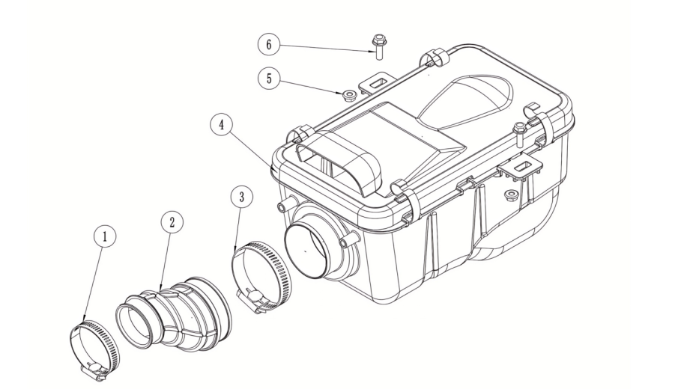
空滤器组件
序号 | 件号 | 中文名称 | 规格型号 | 英文名称 | 单位 | 数量 | 订单数量 | 备注
No. | Part No. | Chinese | Type | English | Unit | Qty. | Order QTY | Remark
1 | 301034007001 | 不锈钢抱箍_本色 | 33-57mm | clip | 个 | 1
2 | 301005042001 | 进气胶管_黑色 | AGA-18/300_口径￠43和￠62_PVC材料 | intake hose | 个 | 1
3 | 301034012001 | 不锈钢抱箍_本色 | 50-70mm | hoop | 个 | 1
4 | 301021147001 | 空气滤清器_黑色 | AGA-18/300_共丙外壳_顶盖上进气口尺寸为86X32 | air filter | 个 | 1
5 | 404004001003 | 粗牙全金属六角法兰面锁紧螺母_镀彩锌 | M6(GB/T 6187.1) | nut | 个 | 2
6 | 401001009002 | 六角法兰面螺栓-加大系列-B级_镀彩锌 | M6X20_8.8级(GB/T 5789) | bolt | 个 | 2

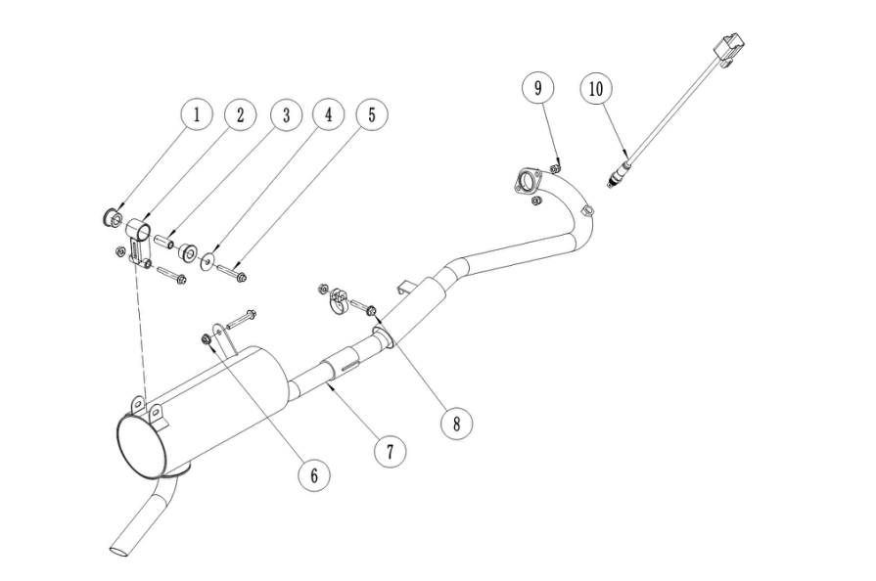
排气消声器组件
序号 | 件号 | 中文名称 | 规格型号 | 英文名称 | 单位 | 数量 | 订单数量 | 备注
No. | Part No. | Chinese | Type | English | Unit | Qty. | Order QTY | Remark
1 | 319076003001 | 消声器缓冲胶套_黑色 | AGA-18_硅胶￠32X3.0_￠26X15_内径￠14_硬度60HA | muffler cushion rubber sleeve | 个 | 2
2 | 608003042001 | 消声器固定衬套_蓝白锌 | AGA-18_无缝钢管￠14X￠8.5X36 | muffler bush | 个 | 1
3 | 303313002002 | 消声器固定支架_喷塑磨砂黑 | AGA-18/300 | muffler bracket | 个 | 1
4 | 405006002003 | 平垫圈_镀彩锌 | ￠10.5X￠30X2(GB/T 97.1) | washer | 个 | 1
5 | 401001035002 | 六角法兰面螺栓-加大系列-B级_镀彩锌 | M8X1.25X55-F_8.8级(GB/T5789)/要求L=27_lg=33_S=10_dcmax=17 | bolt | 个 | 2
6 | 404004002002 | 粗牙全金属六角法兰面锁紧螺母_镀彩锌 | M8(GB/T 6187.1) | nut | 个 | 3
7 | 302001125203 | 排气消声器_黑色 | AGA-18/300_EPA（电喷版）_带欧信触媒_铁管φ32X1.2_分段式结构_带氧传感器固定螺母M12X1.25_带接口垫φ36X4、石墨垫和抱箍 | muffler | 个 | 1
8 | 401001032002 | 六角法兰面螺栓-加大系列-B级_镀彩锌 | M8X1.25X45-F_8.8级(GB/T5789)/要求L=45_lg=23_S=10_dcmax=17 | bolt | 个 | 1
9 | 404008005002 | 盖型螺母_镀彩锌 | M8X11mm(GB/T 923) | nut | 个 | 2
10 | 315214002001 | 氧传感器_本色 | AGA-18/250_M12X1.25、泵电流 | oxygen sensor | 个 | 1

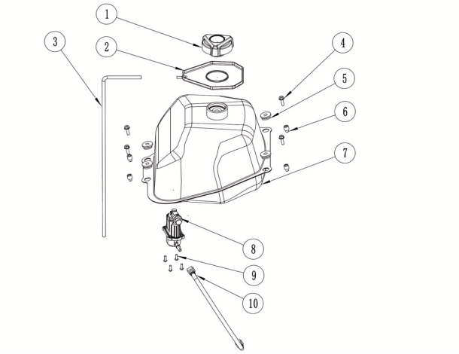
油箱组件
序号 | 件号 | 中文名称 | 规格型号 | 英文名称 | 单位 | 数量 | 订单数量 | 备注
No. | Part No. | Chinese | Type | English | Unit | Qty. | Order QTY | Remark
1 | 312002011001 | 油箱盖_黑色 | AGA-18电喷用_定扭力油箱盖 | fuel tank cover | 个 | 1
2 | 319016046001 | 油箱口胶垫_黑色 | AGA-18_NBR（丁腈橡胶）+PVC_硬度70HA | rubber gasket for fuel tank mouth | 个 | 1
3 | 301067001001 | 耐油胶管_黑色 | 内径φ6_长600mm | heat-resistant hose | 个 | 1
4 | 401001009002 | 六角法兰面螺栓-加大系列-B级_镀彩锌 | M6X20_8.8级(GB/T 5789) | bolt | 个 | 4
5 |  | 橡胶圈_黑色 | 橡胶 | Rubber ring | 个 | 4 |  | 油箱附件
6 | 319002027001 | 衬套_镀彩锌 | ￠6.2X￠12X10mm_铁_￠7.5X￠7mm | bush | 个 | 4
7 | 312001089001 | 铁油箱_黑色 | AGA-18-EPA_电喷版_带通气铁管_14L_带油量传感器 | steel fuel tank | 个 | 1
8 | 312011002001 | 燃油泵_本色 | AGA-18/250-G4、内置式 | feul pump | 个 | 1
9 | 403004004002 | 内六角平圆头螺钉_不锈钢 | M5X14_4.8级(GB/T70.2) | screw | 个 | 4
10 | 301044104001 | 高压油管 | AGA-18/300_高压油管长280_带接头（7.89弯和6.3弯） | tube | 套 | 1

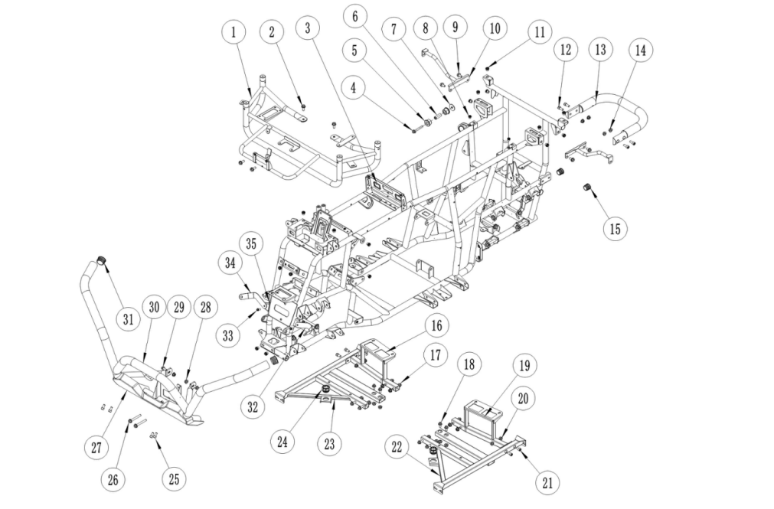
车架及附件组件 (Frame and Accessory)
序号 | 件号 | 中文名称 | 规格型号 | 英文名称 | 单位 | 数量 | 订单数量 | 备注
No. | Part No. | Chinese | Type | English | Unit | Qty. | Order QTY | Remark
1 | 303080020002 | 前塑件支架_喷塑磨砂黑 | AGA-18/300 | front plastic cover bracket | 个 | 1
2 | 401001049002 | 六角法兰面螺栓-加大系列-B级_镀彩锌 | M8X20_8.8级(GB/T 5789) | bolt | 个 | 4
3 | 303002214220 | 车架总成_喷塑磨砂黑 | AGA-18/300_脚后刹 | frame assy | 个 | 1
4 | 401001035002 | 六角法兰面螺栓-加大系列-B级_镀彩锌 | M8X1.25X55-F_8.8级(GB/T5789)/要求L=27_lg=33_S=10_dcmax=17 | bolt | 个 | 1
5 | 319076003001 | 消声器缓冲胶套_黑色 | AGA-18_硅胶￠32X3.0_￠26X15_内径￠14_硬度60HA | muffle rubber sleeve | 个 | 2
6 | 608003042001 | 消声器固定衬套_蓝白锌 | AGA-18_无缝钢管￠14X￠8.5X36 | bushing | 个 | 1
7 | 405006002003 | 平垫圈_镀彩锌 | ￠10.5X￠30X2(GB/T 97.1) | washer | 个 | 1
8 | 404035002001 | 平头半六角拉铆螺母_镀白锌 | M6X15 | nut | 个 | 12
9 | 401001046002 | 六角法兰面螺栓-加大系列-B级_镀彩锌 | M8X16_8.8级(GB/T 5789) | bolt | 个 | 4
10 | 303071009002 | 后挡泥板支架_喷塑磨砂黑 | AGA-18/250_改进 | rear fender bracket | 个 | 2
11 | 404035001001 | 平头半六角拉铆螺母_镀彩锌 | M8X18 | nut | 个 | 28
12 | 403005058002 | 内六角圆柱头螺钉_镀彩锌 | M8X20_8.8级(GB/T70.1) | screw | 个 | 4
13 | 303314002002 | 后提手_喷塑磨砂黑 | AGA-18/300 | back lift | 个 | 1
14 | 404004002002 | 粗牙全金属六角法兰面锁紧螺母_镀彩锌 | M8(GB/T 6187.1) | nut | 个 | 4
15 | 304148003001 | 车架堵塞_黑色 | AGA-18/300_最大外径φ28_三元乙丙_硬度60HA | rubber plug | 个 | 2
16 | 303320001002 | 脚踏板支架加强杆右_喷塑磨砂黑 | AGA-18/300 | right footpeg reinforcement | 个 | 1
17 | 401001032002 | 六角法兰面螺栓-加大系列-B级_镀彩锌 | M8X1.25X45-F_8.8级(GB/T5789)/要求L=45_lg=23_S=10_dcmax=17 | bolt | 个 | 8
18 | 401001046002 | 六角法兰面螺栓-加大系列-B级_镀彩锌 | M8X16_8.8级(GB/T 5789) | bolt | 个 | 4
19 | 303319001002 | 脚踏板支架加强杆左_喷塑磨砂黑 | AGA-18/300 | left footpeg reinforcement | 个 | 1
20 | 404004002002 | 粗牙全金属六角法兰面锁紧螺母_镀彩锌 | M8(GB/T 6187.1) | nut | 个 | 16
21 | 403005056002 | 内六角圆柱头螺钉_镀彩锌 | M8X16_8.8级(GB/T70.1) | screw | 个 | 4
22 | 303214004002 | 脚踏板支架左_喷塑磨砂黑 | AGA-18/300 | foot pedal support left | 个 | 1
23 | 303215004002 | 脚踏板支架右_喷塑磨砂黑 | AGA-18/300 | foot pedal support right | 个 | 1
24 | 319080001001 | 缓冲胶垫_黑色 | AGA-3E_最大外径￠36_高22.5_内径￠13_卡槽￠25X6.5 | rubber pad | 个 | 2
25 | 401001046002 | 六角法兰面螺栓-加大系列-B级_镀彩锌 | M8X16_8.8级(GB/T 5789) | bolt | 个 | 4
26 | 401001036003 | 六角法兰面螺栓-加大系列-B级_镀彩锌 | M8X1.25X65-F_8.8级(GB/T5789)/要求L=65_lg=37_S=10_dcmax=17 | bolt | 个 | 2
27 | 304147015001 | 前保险杠装饰板_磨砂黑色 | AGA-18/250_共丙339g | front bumper plate | 个 | 1
28 | 404004002002 | 粗牙全金属六角法兰面锁紧螺母_镀彩锌 | M8(GB/T 6187.1) | nut | 个 | 2
29 | 401001049002 | 六角法兰面螺栓-加大系列-B级_镀彩锌 | M8X20_8.8级(GB/T 5789) | bolt | 个 | 2
30 | 303074054002 | 前保险杠_喷塑磨砂黑 | AGA-18/300 | front bumper | 个 | 1
31 | 304148001001 | 前保险杠堵塞_黑色 | AGA-18_三元乙丙_硬度60HA | front bumper blocked cover | 个 | 2
32 | 601025032002 | 前车体下装饰板固定片左_喷塑磨砂黑 | AGA-18/300 | left front trim bracket | 个 | 1
33 | 401001007002 | 六角法兰面螺栓-加大系列-B级_镀彩锌 | M6X16_8.8级(GB/T 5789) | bolt | 个 | 2
34 | 601025033002 | 前车体下装饰板固定片右_喷塑磨砂黑 | AGA-18/300 | right front trim bracket | 个 | 1
35 | 404004001003 | 粗牙全金属六角法兰面锁紧螺母_镀彩锌 | M6(GB/T 6187.1) | nut | 个 | 2

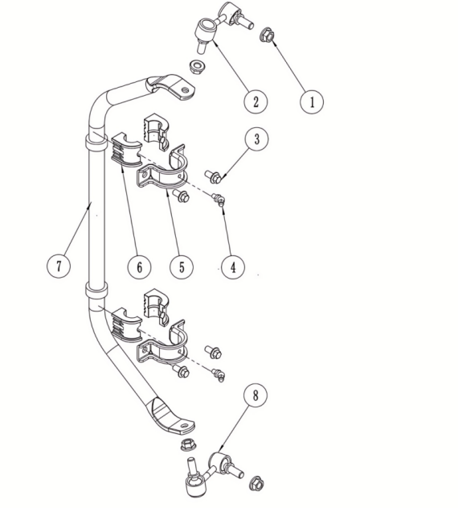
稳定杆组件
序号 | 件号 | 中文名称 | 规格型号 | 英文名称 | 单位 | 数量 | 订单数量 | 备注
No. | Part No. | Chinese | Type | English | Unit | Qty. | Order QTY | Remark
1 | 404007011001 | 非金属嵌件六角锁紧螺母_本色锌镍合金 | M10X1.25_10级(GB/T 6183) | nut | 个 | 4
2 | 301078001001 | 稳定拉杆右_镀彩锌 | AGA-18/300_右球销组合_TR M10 NRS-59R XCF Y | right stabilizer link | 根 | 1
3 | 401001046002 | 六角法兰面螺栓-加大系列-B级_镀彩锌 | M8X16_8.8级(GB/T 5789) | bolt | 个 | 4
4 | 318034001003 | 黄油嘴_铜色 | M6 | grease fitting | 个 | 2
5 | 609099025002 | 稳定杆固定抱箍_喷塑磨砂黑 | AGA-18/300 | hoop | 只 | 2
6 | 301079001001 | 稳定杆胶垫_黑色 | AGA-18/300_内孔R11_中心孔中心至底面高20_TPU | stabilizer bushing | 只 | 4
7 | 301076001001 | 稳定杆_黑色 | AGA-18/300_35CrMn_φ22X3.0_淬火处理后硬度为HRC38～42 | stabilizer bar | 根 | 1
8 | 301077001001 | 稳定拉杆左_镀彩锌 | AGA-18/300_左球销组合_TR M10 NRS-59L XCF Y | left stabilizer link | 根 | 1

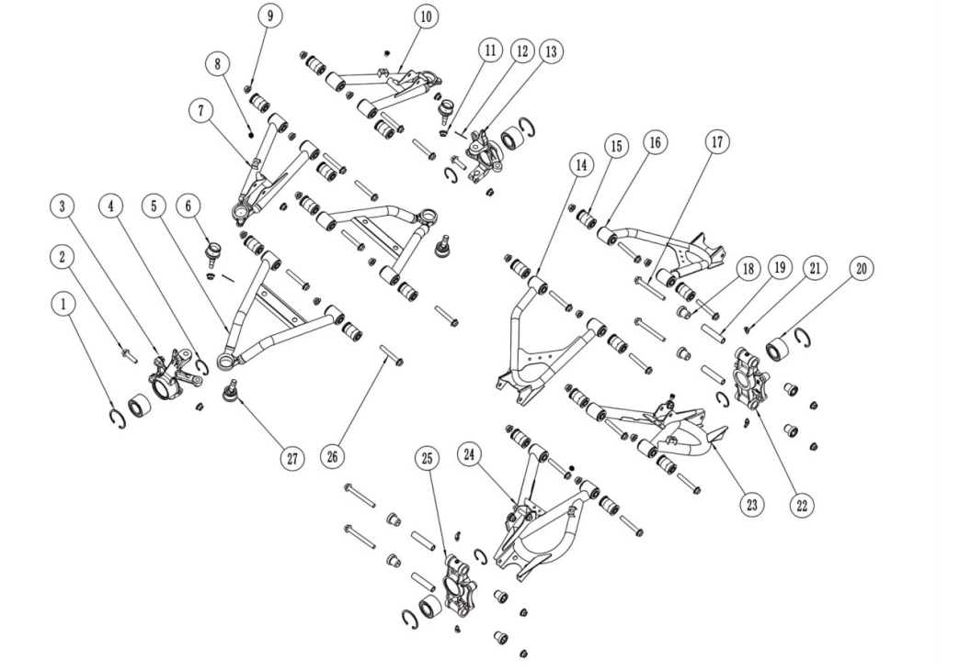

摇臂、球头及转向节组件
序号 | 件号 | 中文名称 | 规格型号 | 英文名称 | 单位 | 数量 | 订单数量 | 备注
No. | Part No. | Chinese | Type | English | Unit | Qty. | Order QTY | Remark
1 | 405005003001 | 内卡簧_黑色 | φ55 | inside circlip | 个 | 4
2 | 401001001002 | 六角法兰面螺栓-加大系列-B级_镀彩锌 | M10X1.25X40-F_8.8级(GB/T5789)/要求L=40_Lg=20_s=13_dcmax=20.8 | bolt | 个 | 2
3 | 305015058001 | 转向节左_电泳黑色 | AGA-18/300_锻件40Cr_轮毂轴承档φ55X32_上摇臂球销孔φ12.5，锥度为1:8_下摇臂球销孔φ14_前碟刹器安装孔φ10.5，孔距84.1 | left knuckle | 个 | 1
4 | 405011006001 | 外卡簧_黑色 | φ34 | external circlip | 个 | 4
5 | 305116001002 | 前下摇臂_喷塑磨砂黑 | AGA-18/300 | front bottom swing arm | 个 | 2
6 | 305018030001 | 上摇臂球头_镀彩锌 | AGA-18/300_上球销组合_HA-BJH M10 N RS XCF Y_球销锥度为1:8_固定位置为φ34X16.3 | upper swing arm ball joint | 个 | 2
7 | 305112001002 | 前上摇臂左_喷塑磨砂黑 | AGA-18/300 | front upper swing arm-left | 个 | 1
8 | 404035002001 | 平头半六角拉铆螺母_镀白锌 | M6X15 | nut | 个 | 4
9 | 404005008001 | 细牙全金属六角法兰面锁紧螺母_本色锌镍合金 | M10X1.25_10级(GB/T 6187.2) | nut | 个 | 22
10 | 305113001002 | 前上摇臂右_喷塑磨砂黑 | AGA-18/300 | front upper swing arm-right | 个 | 1
11 | 404007011001 | 非金属嵌件六角锁紧螺母_本色锌镍合金 | M10X1.25_10级(GB/T 6183) | nut | 个 | 2
12 | 407005010001 | 开口销_镀锌 | ￠2.0X30mm(GB/T 91-2000) | pin | 个 | 2
13 | 305015059001 | 转向节右_电泳黑色 | AGA-18/300_锻件40Cr_轮毂轴承档φ55X32_上摇臂球销孔φ12.5，锥度为1:8_下摇臂球销孔φ14_前碟刹器安装孔φ10.5，孔距84.1 | right knuckle | 个 | 1
14 | 305114001002 | 后上摇臂左_喷塑磨砂黑 | AGA-18/300 | rear upper swing arm-left | 个 | 1
15 | 319019017001 | 摇臂缓冲套_黑色 | AGA-18/300_橡胶与钢管组合_橡胶外径φ30_钢管φ17Xφ10.2X50 | swing arm bushing | 个 | 16
16 | 305115001002 | 后上摇臂右_喷塑磨砂黑 | AGA-18/300 | rear upper swing arm-right | 个 | 1
17 | 401002140001 | 六角法兰面螺栓细牙小系列_镀彩锌 | M10X1.25X100_8.8级(GB/T 16674.2) | bolt | 个 | 4
18 | 319001246001 | 后轮轴支座衬套_黑色 | AGA-18/300_后A臂短缓冲套_￠29.8X8.0_￠21X22_内径￠16 | rear wheel hub bearing bushing | 只 | 8
19 | 601118001001 | 后轮轴支座衬管_镀蓝白锌 | AGA-18/300_无缝钢管￠16.2X10.2X77.5 | rear wheel hub bearing sleeve | 只 | 4
20 | 318034002001 | 黄油嘴_镀白锌 | AGA-18/300_国标M6_弯_45度 | grease fitting | 只 | 4
21 | 307045003001 | 轮毂轴承_本色 | 一代轮毂轴承DAC305532 | wheel hub bearing | 只 | 4
22 | 319094001001 | 后轮轴支座右_氧化银色 | AGA-18/300_锻铝6082-T6_轮毂轴承档中55X32_安装固定孔φ21X61_后碟刹器安装孔中φ10.5/孔距84 | rear wheel hub bracket-right | 只 | 1
23 | 305118001002 | 后下摇臂右_喷塑磨砂黑 | AGA-18/300 | rear bottom swing arm-right | 个 | 1
24 | 305117001002 | 后下摇臂左_喷塑磨砂黑 | AGA-18/300 | rear bottom swing arm-left | 个 | 1
25 | 319093001001 | 后轮轴支座左_氧化银色 | AGA-18/300_锻铝6082-T6_轮毂轴承档中55X32_安装固定孔φ21X61_后碟刹器安装孔中φ10.5/孔距84 | rear wheel hub bracket-left | 只 | 1
26 | 401002039002 | 六角法兰面螺栓细牙小系列_镀彩锌 | M10X1.25X70_8.8级(GB/T 16674.2) | bolt | 个 | 16
27 | 305018031001 | 下摇臂球头_镀彩锌 | AGA-18/300_下球销组合_HA-BJH 14 N RS XCF Y X1_球销直接φ14_固定位置为φ34X16.3 | bottom swing arm ball joint | 个 | 2

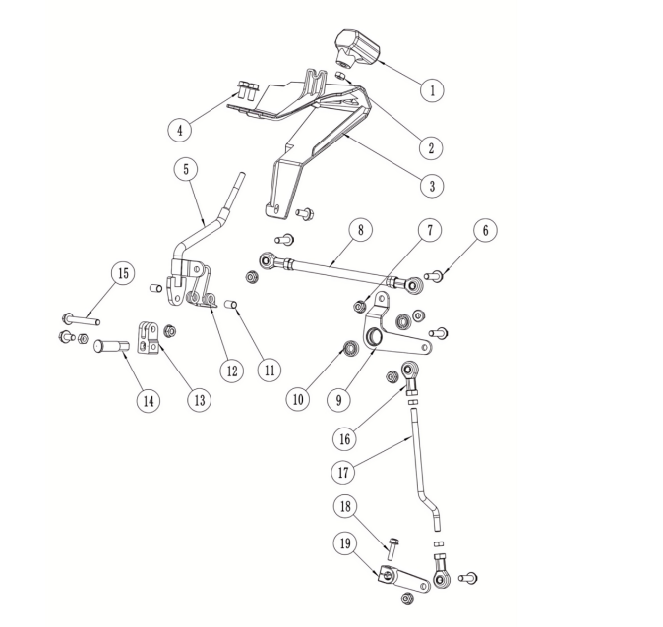
换档杆组件
序号 | 件号 | 中文名称 | 规格型号 | 英文名称 | 单位 | 数量 | 订单数量 | 备注
No. | Part No. | Chinese | Type | English | Unit | Qty. | Order QTY | Remark
1 | 304147019001 | 换档手柄_磨砂黑色 | AGA-18/300_软胶 | gear shift lever | 只 | 1
2 | 404001004002 | 1型六角螺母_镀彩锌 | M8(GB/T 6170) | screw | 个 | 4
3 | 304147018001 | 换档限位罩_磨砂黑色 | AGA-18/300_PA6+GF30_重208g | shift limit cover | 个 | 1
4 | 401001046002 | 六角法兰面螺栓-加大系列-B级_镀彩锌 | M8X16_8.8级(GB/T 5789) | bolt | 个 | 4
5 | 301001044002 | 换档杆_镀白锌 | AGA-18/300 | gear shifter | 根 | 1
6 | 401001053002 | 六角法兰面螺栓-加大系列-B级_镀彩锌 | M8X30_8.8级(GB/T 5789) | bolt | 个 | 4
7 | 404004002002 | 粗牙全金属六角法兰面锁紧螺母_镀彩锌 | M8(GB/T 6187.1) | nut | 个 | 6
8 | 306029003001 | 换档连杆组件_镀白锌 | AGA-18/300_中间连杆为六角钢，中间段长165（不含两端螺纹），一端为M8(右旋)，螺纹长27；另一端为M8(左旋）,螺纹长27_连杆两端分别带六角螺母和关节轴承_关节轴承中心孔至端面距离为37_螺纹孔深度为20 | shift link assembly | 根 | 1
9 | 601060005002 | 换档臂_喷塑磨砂黑 | AGA-18/300 | shift arm | 只 | 1
10 | 409002008001 | 深沟球轴承_本色 | 61900Z(GB/T 276-2013)_(d=10_D=22_B=6) | bearing | 个 | 2
11 | 609099024001 | 换档杆扭簧固定隔套_镀白锌 | AGA-18/300_φ10X1.0X15 | gear shifter spring sleeve | 只 | 2
12 | 319007033001 | 换档杆扭簧_镀白锌 | 弹簧钢丝φ3.0 | gear shifter torsion spring | 只 | 1
13 | 306025001003 | JK换档杆固定夹块_镀彩锌 | AGA-16_铸钢（改进） | shift lever fixed clamp | 只 | 1
14 | 609037005001 | 换档杆固定销_镀蓝白锌 | AGA-18/250_圆钢_φ18X3_φ14X32.5_φ13X18/两侧铣平/宽10 | shift lever fixed pin | 个 | 1
15 | 401001070001 | 六角法兰面螺栓-加大系列-B级_镀彩锌 | M8X65-F_8.8级(GB/T 5789) | bolt | 个 | 1
16 | 409005001001 | 关节轴承_镀白锌 | AGA-16_中心孔￠8X12_中心至端面距离38mm_螺纹M8X20 | bearing | 只 | 2
17 | 601119001001 | 换档下连杆_镀蓝白锌 | AGA-18/300_圆钢φ8_长179_两端螺纹M8X20 | gear shift lower linkage | 根 | 1
18 | 401001011002 | 六角法兰面螺栓-加大系列-B级_镀彩锌 | M6X25_8.8级(GB/T 5789) | bolt | 个 | 1
19 | 601061002001 | 下换档臂_镀蓝白锌 | AGA-18/300_锻钢_内花键为30齿 | bottom shift arm | 只 | 1

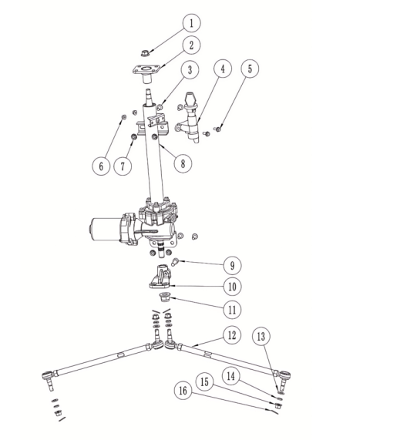
电动助力转向管柱组件
序号 | 件号 | 中文名称 | 规格型号 | 英文名称 | 单位 | 数量 | 订单数量 | 备注
No. | Part No. | Chinese | Type | English | Unit | Qty. | Order QTY | Remark
1 | 404007002002 | 非金属嵌件六角锁紧螺母细牙_镀彩锌 | M12X1.25(GB/T 6183.2) | nut | 个 | 1
2 | 608002025005 | 方向把固定座_喷塑磨砂黑 | AGA-18/250 | handlebar fixed bracket | 个 | 1
3 | 401001049002 | 六角法兰面螺栓-加大系列-B级_镀彩锌 | M8X20_8.8级(GB/T 5789) | bolt | 个 | 4
4 | 316008121001 | 电门锁_黑色 | AGA-18/250_防水盖钥匙_带龙头锁_两档四线_防水插件 | key ignition | 套 | 1
5 | 401001007002 | 六角法兰面螺栓-加大系列-B级_镀彩锌 | M6X16_8.8级(GB/T 5789) | bolt | 个 | 2
6 | 404004001003 | 粗牙全金属六角法兰面锁紧螺母_镀彩锌 | M6(GB/T 6187.1) | nut | 个 | 2
7 | 404004002002 | 粗牙全金属六角法兰面锁紧螺母_镀彩锌 | M8(GB/T 6187.1) | nut | 个 | 4
8 | 310147004001 | 电动助力转向管柱_黑色 | AGA-18/300_防水机头，电机功率270W_安装尺寸371X58_轴承61904_转向轴φ20_轴端锥度1:5，30齿花键，螺纹M12X1.25_带龙头锁固定座_带控制器 | electricpower steering column | 套 | 1
9 | 403005128001 | 内六角圆柱头螺钉_镀彩锌 | M10X1.25X30_10.9级(GB/T70.1) | screw | 个 | 1
10 | 305012034001 | 转向摇臂_镀蓝白锌 | AGA-18/300_锻钢_内花键为17齿_转向拉杆固定孔2-φ10，锥度1:6 | steering rocker arm | 个 | 1
11 | 404007004002 | 非金属嵌件六角锁紧螺母细牙_镀彩锌 | M16X1.5(GB/T 6183.2) | nut | 个 | 1
12 | 305016020001 | 转向拉杆_镀彩锌 | AGA-18/300_TR M10M10-379 Y3_中间拉杆长311 | ball joint lever | 根 | 2
13 | 405006007001 | 平垫圈_镀彩锌 | ￠10X￠20X2(GB/T 97.1) | washer | 个 | 4
14 | 405003001004 | 标准型弹簧垫圈_镀彩锌 | ￠10(GB/T 93) | washer | 件 | 4
15 | 404007011001 | 非金属嵌件六角锁紧螺母_本色锌镍合金 | M10X1.25_10级(GB/T 6183) | nut | 个 | 4
16 | 407005010001 | 开口销_镀锌 | ￠2.0X30mm(GB/T 91-2000) | pin | 个 | 4

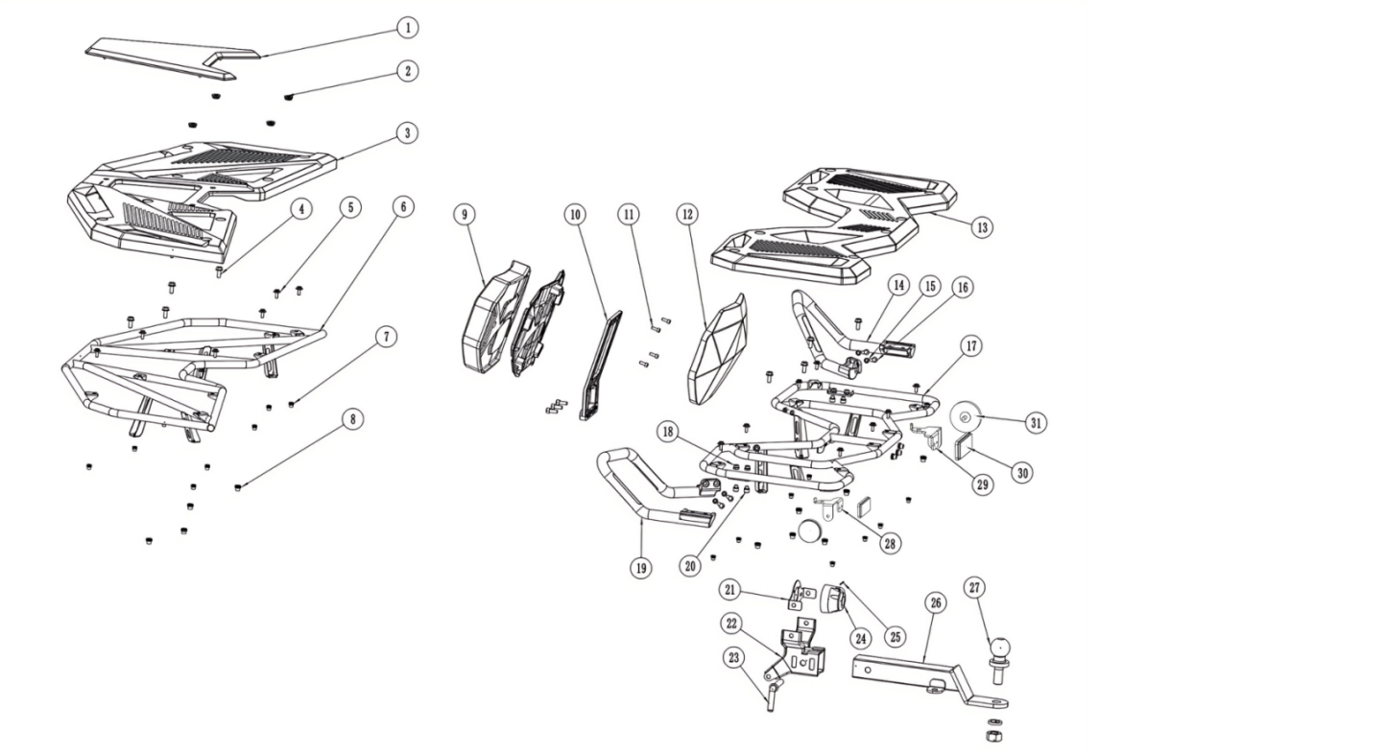

前后货架/后靠背/后扶手/拖车球组件
序号 | 件号 | 中文名称 | 规格型号 | 英文名称 | 单位 | 数量 | 订单数量 | 备注
No. | Part No. | Chinese | Type | English | Unit | Qty. | Order QTY | Remark
1 | 304147016001 | 前货架盖板_磨砂黑色 | AGA-18/250_PP_重261g | front rack cover | 个 | 1
2 | 301061001001 | 尾灯蘑菇头胶-黑色 | 尾灯蘑菇头胶-5230351-1833 | rubber spacer | 个 | 4
3 | 605003007007 | 前货架板_磨砂黑色 | AGA-18/250_PP_重1460g | front rack board | 个 | 1
4 | 401001049002 | 六角法兰面螺栓-加大系列-B级_镀彩锌 | M8X20_8.8级(GB/T 5789) | bolt | 个 | 11
5 | 401010009001 | 内六角花形法兰面螺钉_镀黑锌 | M6X20_法兰面直径φ17.5 | screw | 个 | 16
6 | 314005030002 | 前货架_喷塑磨砂黑色 | AGA-18/250 | front rack | 个 | 1
7 | 404035002001 | 平头半六角拉铆螺母_镀白锌 | M6X15 | nut | 个 | 16
8 | 404035001001 | 平头半六角拉铆螺母_镀彩锌 | M8X18 | nut | 个 | 13
9 | 313022001001 | 后靠背_黑色 | AGA-18/250_乳胶海绵 | backrest | 个 | 1
10 | 609015011006 | 后靠背支架_氧化银色 | AGA-18/250_锻铝6061 T6 | backrest bracket | 个 | 1
11 | 403005041001 | 内六角圆柱头螺钉_镀彩锌 | M6X16_4.8级(GB/T70.1) | screw | 个 | 4
12 | 304147017004 | 后靠背装饰盖_注塑红色 | AGA-18/250_PP_重297g | backrest cover | 个 | 1
13 | 605001015008 | 后货架板_磨砂黑色 | AGA-18/250_PP_重1412g | rear rack board | 个 | 1
14 | 314022001001 | 后扶手右_黑色 | AGA-18/250 | rear armrest right | 个 | 1
15 | 405003011002 | 标准型弹簧垫圈_三价彩 | ￠8(GB/T 93) | washer | 个 | 4
16 | 403005122002 | 内六角半圆头螺栓_镀黑锌 | M8X45螺栓/8.8级 | bolt | 个 | 4
17 | 314001088202 | 后货架_喷塑磨砂黑色 | AGA-18/250_带旗杆座 | rear rack | 个 | 1
18 | 404006005002 | 非金属嵌件六角锁紧螺母_三价彩 | M8(GB/T 889.1-2000) | nut | 个 | 4
19 | 314021001001 | 后扶手左_黑色 | AGA-18/250 | rear armrest left | 个 | 1
20 | 403005056001 | 内六角圆柱头螺钉_三价彩 | M8X16_8.8级(GB/T70.1) | screw | 个 | 4
21 | 601093002002 | 拖车电源固定板_喷塑磨砂黑色 | AGA-18/300 | trailer power supply mounting plate | 只 | 1
22 | 303321001002 | 拖车球支架固定座_喷塑磨砂黑色 | AGA-18/300 | trailer ball bracket mounting base | 个 | 1
23 | 609043003001 | 拖车球支架插销_镀蓝白锌 | AGA-18/300_圆钢φ14 | trailer ball bracket pin | 只 | 1
24 | 316008019001 | 拖车电源接口_黑色 | AGA-18/250_线长350mm_六孔防水插件 | trailer ball power port | 个 | 1
25 | 407010001001 | 弹簧销_镀彩锌 | ￠2.0X40mm | spring pin | 个 | 1
26 | 303200005002 | 拖车球支架_喷塑磨砂黑色 | AGA-18/250 | trailer ball bracket | 个 | 1
27 | 303203002001 | 拖车球_镀铬 | TCQ-50_球直径￠50_总高120_带六角螺母M22X1.75和弹垫￠22_/认证标识：E13 A50-X D1.16 S20 55R014597 | trailer ball | 个 | 1
28 | 609011003004 | 反射片固定座左_喷塑磨砂黑 | AGA-18/250-T3B | Reflector plate fixing base left | 只 | 1
29 | 609011003005 | 反射片固定座右_喷塑磨砂黑 | AGA-18/250-T3B | Reflector plate fixing base right | 只 | 1
30 | 318006008001 | 后回复反射器_红色 | KM-202_(IA-E4-023712)_方形_DOT-SAE-A-03 CQC/带E-Mark 、DOT、CQC认证 | rear reflector | 个 | 2
31 | 318006007001 | 侧回复反射器_红色 | KM-101_CQC(IA-E4-02.3298)_圆形_DOT-SAE-A-03/带E-Mark 、DOT、CQC认证 | side reflector | 个 | 2

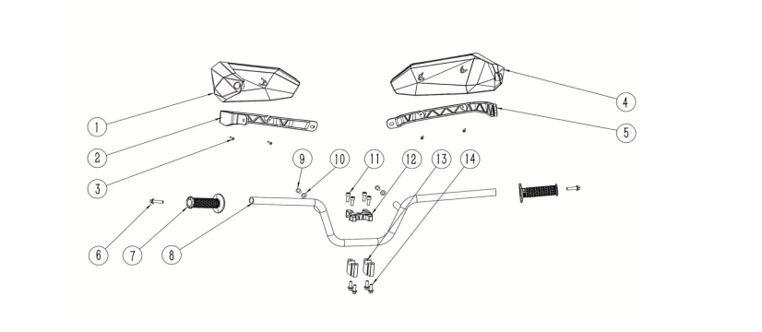
方向把组件
序号 | 件号 | 中文名称 | 规格型号 | 英文名称 | 单位 | 数量 | 订单数量 | 备注
No. | Part No. | Chinese | Type | English | Unit | Qty. | Order QTY | Remark
1 | 304105004004 | 护手套左_注塑红色 | AGA-18/250_PP_重191g | handlebar protector-left | 个 | 1
2 | 304147002001 | 护手套支架左_磨砂黑色 | AGA-18/250_PA6+GF30_重123g | handlebar protector bracket-left | pcs | 1
3 | 403015006001 | 十字槽盘头自攻螺钉_黑色锌镍合金 | ST4.2X12 | screw | pcs | 4
4 | 304106004004 | 护手套右_注塑红色 | AGA-18/250_PP_重191g | handlebar protector-right | 个 | 1
5 | 304147003001 | 护手套支架右_磨砂黑色 | AGA-18/250_PA6+GF30_重93g | handlebar protector bracket-right | pcs | 1
6 | 403001006001 | 内六角沉头螺钉_镀白锌 | M8X35mm_8.8级(GB/T70.2) | screw | 个 | 2
7 | 310003026001 | 手把套_黑色 | AGA-18/250_休闲娱乐左握把（200B材质）_改性橡塑_内径φ22_长120 | handle grips | pcs | 2
8 | 310001147001 | 方向把_喷塑磨砂黑 | AGA-18/250_φ22钢管 | handlebar | pcs | 1
9 | 403004034001 | 内六角平圆头螺钉_不锈钢 | M8X16mm_4.8级_圆头直径10mm(GB/T70.2) | screw | pcs | 2
10 | 405006050006 | 平垫圈_不锈钢 | ￠8X￠22X2(GB/T 97.1) | washer | pcs | 2
11 | 403005058001 | 内六角圆柱头螺钉_三价彩 | M8X20_8.8级(GB/T70.1) | screw | pcs | 4
12 | 310019023001 | 手把管上压块_氧化银色 | AGA-18/250_长宽高80X60X20mm_内孔直径22mm_安装孔距40mm_锻铝合金6061 T6 | hand clamp the tube-upper | pcs | 1
13 | 310134012001 | 方向把下卡座_氧化银色 | AGA-18/250_长宽高60X22X40mm_内孔直径22mm_安装孔距40mm_铝 | handlebar risers-upper | pcs | 2
14 | 401001049002 | 六角法兰面螺栓-加大系列-B级_镀彩锌 | M8X20_8.8级(GB/T 5789) | bolt | pcs | 4

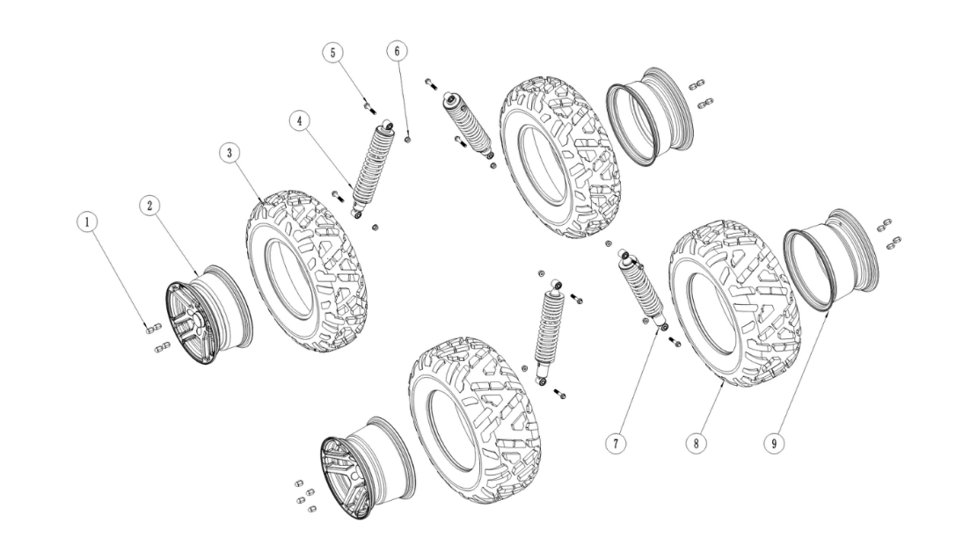

车轮/减震组件
序号 | 件号 | 中文名称 | 规格型号 | 英文名称 | 单位 | 数量 | 订单数量 | 备注
No. | Part No. | Chinese | Type | English | Unit | Qty. | Order QTY | Remark
1 | 404017002002 | 前铝轮碟刹螺母_镀铬 | M10(非标) | nut | 个 | 16
2 | 307003306001 | 前轮毂_黑色 | 12X6.0_安装孔4-￠13锥形孔_中心孔￠60_安装孔距110_偏距23 | front wheel rim | 个 | 2
3 | 307005176001 | 庆大前轮胎_黑色 | 25X8.00-12_QD-137_独立八字形深花纹_带"AT"或"NHS"标识 | front tyre | 个 | 2
4 | 305011021001 | 前减震器_黑色 | AGA-18/300_长390mm_最大行程80mm_两端缓冲套内径10mm，宽31.5_弹簧直径10mm | front shock | 根 | 2
5 | 401002019001 | 六角法兰面螺栓细牙小系列_镀彩锌 | M10X1.25X55-F_8.8级(GB/T 16674.2)/要求L=55_Lg=30_s=13_dcmax=20.8 | bolt | 个 | 8
6 | 404005008001 | 细牙全金属六角法兰面锁紧螺母_本色锌镍合金 | M10X1.25_10级(GB/T 6187.2) | nut | 个 | 8
7 | 306001133001 | 后减震器_黑色 | AGA-18/300_长400mm_最大行程80mm_两端缓冲套内径10mm，宽31.5_弹簧直径9.5mm | rear shock | 根 | 2
8 | 307005177001 | 庆大后轮胎_黑色 | 25X10.00-12_QD-137_独立八字形深花纹_带"AT"或"NHS"标识 | rear tyre | 个 | 2
9 | 307004391001 | 后轮毂_黑色 | 12X7.5_安装孔4-￠13锥形孔_中心孔￠60_安装孔距110_偏距3.5 | rear wheel rim | 个 | 2

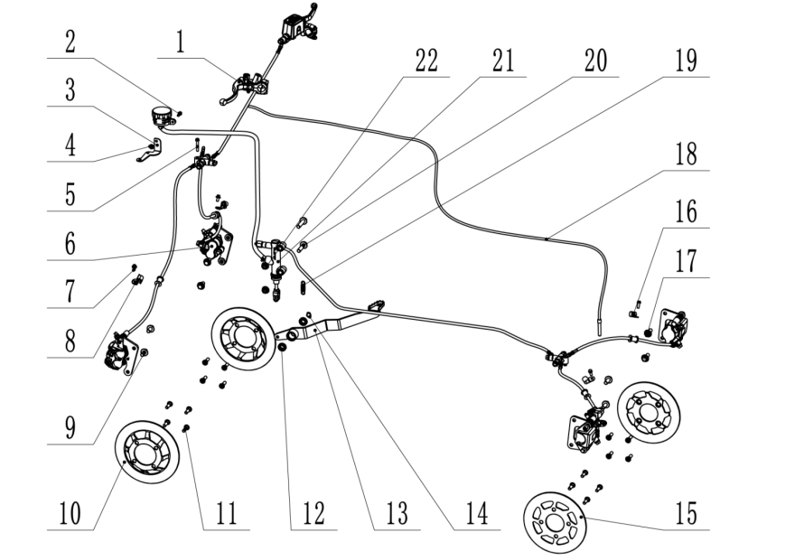
制动组件
序号 | 件号 | 中文名称 | 规格型号 | 英文名称 | 单位 | 数量 | 订单数量 | 备注
No. | Part No. | Chinese | Type | English | Unit | Qty. | Order QTY | Remark
1 | 310148001201 | 驻车手柄_黑色 | AGA-18/300_左把_半圆形固定夹块_图号:TSK0321000 | Parking brake handle | 只 | 1
2 | 401001007002 | 六角法兰面螺栓-加大系列-B级_镀彩锌 | M6X16_8.8级(GB/T 5789) | bolt | 个 | 1
3 | 601123001002 | 油杯固定座_喷塑磨砂黑 | AGA-18/250-T3B | Oil cup fixing base | 个 | 1
4 | 404004001003 | 粗牙全金属六角法兰面锁紧螺母_镀彩锌 | M6(GB/T 6187.1) | nut | 个 | 3
5 | 401001015001 | 六角法兰面螺栓-加大系列-B级_镀彩锌 | M6X35_8.8级(GB/T 5789) | bolt | 个 | 2
6 |  | 前碟刹器_黑色 | AGA-18/300_一拖二_C1右上泵_左右双φ25下泵_主油管长510mm_分油管长750mm_7mm厚专用凸台支架，安装孔距84，凸台高3.0_开关电线长600mm，防水插件_上泵油管接头加T形橡胶套_固定螺栓改为半圆头内六角螺栓M6*20 | front brake assy | 套 | 1
7 | 401001006001 | 六角法兰面螺栓-加大系列-B级_镀彩锌 | M6X12_4.8级(GB/T 5789) | bolt | 个 | 4
8 | 318001003001 | 后刹油管卡扣_黑色 | 塑料_￠10mm_宽23.5mm_安装孔￠6.2mm | Rear brake hose clamp | 个 | 2
9 | 401002010003 | 六角法兰面螺栓细牙小系列_镀彩锌 | M10X1.25X20-F_8.8级(GB/T 16674.2)/要求L=20_Lg=0_s=13_dcmax=20.8 | screw | 个 | 4
10 | 308003118001 | 前碟刹盘_本色 | AGA-18/300_12Cr13_凸盘_外径φ205_高度21_中心孔φ70_安装孔4-φ10.5，分布圆直径φ88_厚度4.0 | front brake disc | 片 | 2
11 | 403030001001 | 内花型盘头台阶螺钉_本色锌镍合金 | BE11车型_M8x25台阶￠10x8mm(GB/T70.2)10.9级_图号:5117I-BE11-212R | screw | 个 | 16
12 | 409002029001 | 深沟球轴承_镀锌本色 | 61901(GB/T 276-2013)_(d=12_D=24_B=6) | bearing | 个 | 2
13 | 310031086203 | 后刹踏杆_喷塑磨砂黑 | AGA-18/300_脚后刹 | Rear brake lever | 个 | 1
14 | 405011005001 | 外卡簧_黑色 | φ12 | ring | 个 | 1
15 | 308004046001 | 后碟刹盘_本色 | AGA-18/300_12Cr13_平盘_外径φ200_中心孔φ58_安装孔4-φ10.5，分布圆直径φ88_厚度4.0 | rear brake disc | 片 | 2
16 | 318111008001 | 不锈钢管夹_本色 | φ14_固定孔φ6.5 | clip | 个 | 2
17 | 401002016001 | 六角法兰面螺栓细牙小系列_镀彩锌 | M10X1.25X25-F_8.8级(GB/T 16674.2)/要求L=25_Lg=21_s=13_dcmax=20.8 | screw | 个 | 4
18 | 310116003201 | 驻车拉线_黑色 | AGA-18/300-T3B_外管长2300_内芯长2375 | Parking brake cable | 根 | 1
19 | 319007041002 | 脚刹拉簧_镀白锌 | 总长45mm_弹簧直径￠2.0mm_有效圈数10圈 | Brake pull spring | 个 | 1
20 | 401001003001 | 六角法兰面螺栓-加大系列-B级_镀彩锌 | M10X1.25X45-F_8.8级(GB/T5789)/要求L=45_Lg=25_s=13_dcmax=20.8 | bolt | 个 | 2
21 | 309006339204 | 后碟刹器_黑色 | AGA-18/300_黑色油管_脚后刹_总泵安装孔φ10.5，孔距80_分体油泵，油管长720_左右φ34黑色下泵，左泵带机械驻车_主油管长1130mm_分油管长500mm_专用平支架，安装孔距84_带液压开关，电线长600mm，防水插件 | rear brake assy | 套 | 1
22 | 404005008001 | 细牙全金属六角法兰面锁紧螺母_本色锌镍合金 | M10X1.25_10级(GB/T 6187.2) | nut | 个 | 2

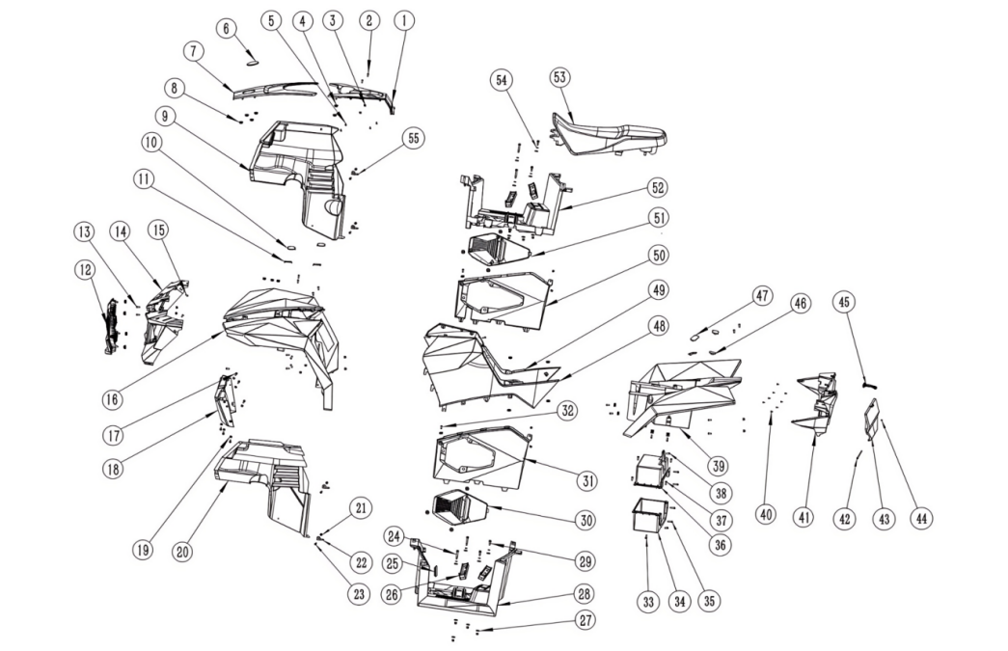

塑件/灯具组件
序号 | 件号 | 中文名称 | 规格型号 | 英文名称 | 单位 | 数量 | 订单数量 | 备注
No. | Part No. | Chinese | Type | English | Unit | Qty. | Order QTY | Remark
1 | 304147005004 | 油箱顶盖_注塑红色 | AGA-18/250_PP_重266g | tank top cover | 个 | 1
2 | 403013038001 | 十字槽盘头螺钉_不锈钢 | M5X20(GB/T818-2000)/304材质 | screw | 个 | 2
3 | 404006003002 | 非金属嵌件六角锁紧螺母_镀彩锌 | M5(GB/T 889.1-2000) | nut | 个 | 6
4 | 301061001001 | 尾灯蘑菇头胶-黑色 | 尾灯蘑菇头胶-5230351-1833 | rubber spacer | 个 | 40
5 | 403009007001 | 十字槽盘头自攻螺钉_镀彩锌 | ST4.2X9.5（GB/T 845） | screw | 个 | 9
6 | 303316001001 | 车标_亮黑色 | AGA-18/250_圆形_中70 | logo | 个 | 1
7 | 304147006004 | 前车体顶盖_注塑红色 | AGA-18/250_PP_重237g | front body top cover | 个 | 1
8 | 404009002001 | 夹片螺母_三价彩 | M6 | nut | 个 | 11
9 | 304064003001 | 右挡泥板_磨砂黑色 | AGA-18/250_PP_重843g | right fender | 个 | 1
10 | 304147012004 | 前车体堵盖右_注塑红色 | AGA-18/250_PP_重5g | front body blocked cover-right | 个 | 2
11 | 304147011004 | 前车体堵盖左_注塑红色 | AGA-18/250_PP_重5g | front body blocked cover-left | 个 | 2
12 | 304147010001 | 中网_磨砂黑色 | AGA-18/250_PP_重669g | cover | 个 | 1
13 | 403004012001 | 内六角平圆头螺钉_三价彩 | M6X16mm_4.8级(GB/T70.2) | screw | 个 | 23
14 | 304144001004 | 前大灯框_注塑红色 | AGA-18/250_PP_重898g | front light frame | 个 | 1
15 | 403004009001 | 内六角平圆头螺钉_镀白锌 | M6X12mm_4.8级(GB/T70.2) | screw | 个 | 2
16 | 304044013004 | 前车体_注塑红色 | AGA-18/250_PP_重2770g | front body cover | 个 | 1
17 | 401010009001 | 内六角花形法兰面螺钉_镀黑锌 | M6X20_法兰面直径φ17.5 | screw | 个 | 6
18 | 304147009001 | 前车体下装饰板_亚光黑色 | AGA-18/250_PP_重328g | screw | 个 | 1
19 | 404004001003 | 粗牙全金属六角法兰面锁紧螺母_镀彩锌 | M6(GB/T 6187.1) | nut | 个 | 28
20 | 304064002001 | 左挡泥板_磨砂黑色 | AGA-18/250_PP_重826g | left fender | 个 | 1
21 | 404035002001 | 平头半六角拉铆螺母_镀白锌 | M6X15 | nut | 个 | 4
22 | 601025030002 | 前挡泥板固定片左_喷塑磨砂黑 | AGA-18/250 | front fender fix plate-left | 个 | 2
23 | 401010009001 | 内六角花形法兰面螺钉_镀黑锌 | M6X20_法兰面直径φ17.5 | screw | 个 | 4
24 | 401019003001 | 六角法兰面台阶螺栓_三价彩 | 六角法兰面_φ8X42_M6X12 | bolt | 个 | 4
25 | 304148002001 | 红外安装孔堵塞_黑色 | AGA-18/250 三元乙丙 64.5x27.5 硬度60HA | stopper | 个 | 1
26 | 311013034001 | 脚蹬_氧化银色 | AGA-18/300_铝合金6061_宽35_长190 | footstep | 只 | 4
27 | 319080002001 | 脚踏板缓冲胶垫_黑色 | AGA-18/250_天然橡胶_￠30×5_中心孔￠7.5_硬度60HA | pedal cushion rubber pad | 个 | 16
28 | 304067009001 | 左脚踏板_磨砂黑色 | AGA-18/300_PP_重1510g | left foot pedal | 个 | 1
29 | 401019004001 | 六角法兰面台阶螺栓_三价彩 | 六角法兰面_φ8X25_M6X12 | bolt | 个 | 4
30 | 304147007001 | 左检修口盖_磨砂黑色 | AGA-18/250_PP_重155g | left access cover | 个 | 1
31 | 304145002001 | 脚踏左侧板_磨砂黑色 | AGA-18/300_PP_重472g | Foot side plate-left | 个 | 1
32 | 403004016002 | 内六角平圆头螺钉_三价彩 | M6X20_4.8级(GB/T70.2) | screw | 个 | 2
33 | 401001009002 | 六角法兰面螺栓-加大系列-B级_镀彩锌 | M6X20_8.8级(GB/T 5789) | bolt | 个 | 1
34 | 304162001001 | 工具箱下部_黑色 | AGA-18/300_PP_重310g | toolbox-bottom | 个 | 1
35 | 401001011002 | 六角法兰面螺栓-加大系列-B级_镀彩锌 | M6X25_8.8级(GB/T 5789) | bolt | 个 | 4
36 | 304161001001 | 工具箱上部_黑色 | AGA-18/300_PP_重322g | toolbox-upper | 个 | 1
37 | 401001062001 | 六角法兰面螺栓-加大系列-B级_镀彩锌 | M5X14_4.8级(GB/T 5789) | bolt | 个 | 4
38 | 401001007002 | 六角法兰面螺栓-加大系列-B级_镀彩锌 | M6X16_8.8级(GB/T 5789) | bolt | 个 | 2
39 | 304043024004 | 后车体_注塑红色 | AGA-18/250_PP_重2916g | rear body cover | 个 | 1
40 | 403015001001 | 十字槽盘头自攻螺钉_镀彩锌 | ST4.2X14(GB/T 845-2017) | screw | 个 | 8
41 | 304014007001 | 后灯框_磨砂黑色 | AGA-18/300_PP_重1705g | rear light frame | 个 | 1
42 | 401003022001 | 六角头螺栓_镀彩锌 | M4X120 | bolt | 个 | 1
43 | 304163001001 | 工具箱盖_磨砂黑色 | AGA-18/300_PP_重171g | toolbox cover | 个 | 1
44 | 404006006001 | 非金属嵌件六角锁紧螺母_镀彩锌 | M4(GB/T 889.1-2000) | nut | 个 | 1
45 | 318111009001 | 工具箱橡胶绑带_黑色 | AGA-18_三元乙丙橡胶_硬度50HA | toolbox rubber strap | 根 | 1
46 | 304147013007 | 后车体堵盖左_注塑红色 | AGA-18/250_PP_重5g | rear body blocked cover-left | 个 | 2
47 | 304147014007 | 后车体堵盖右_注塑红色 | AGA-18/250_PP_重5g | rear body blocked cover-right | 个 | 2
48 | 304142002001 | 左侧板_注塑红色 | AGA-18/300_PP_重643g | left side cover | 个 | 1
49 | 304143002001 | 右侧板_注塑红色 | AGA-18/300_PP_重670g | right side cover | 个 | 1
50 | 304146002001 | 脚踏右侧板_磨砂黑色 | AGA-18/300_PP_重461g | Foot side plate-right | 个 | 1
51 | 304147008001 | 右检修口盖_磨砂黑色 | AGA-18/250_PP_重164g | right access cover | 个 | 1
52 | 304068009001 | 右脚踏板_磨砂黑色 | AGA-18/300_PP_重1511g | Right pedal | 个 | 1
53 | 313001273001 | 座垫_黑色 | AGA-18/300_乳胶海绵 | seat | 个 | 1
54 | 405006042001 | 平垫圈_镀彩锌 | ￠6X￠20X2(GB/T 97.1) | washer | 个 | 8
55 | 601025031002 | 前挡泥板固定片右_喷塑磨砂黑 | AGA-18/250 | front fender fix plate-right | 个 | 2

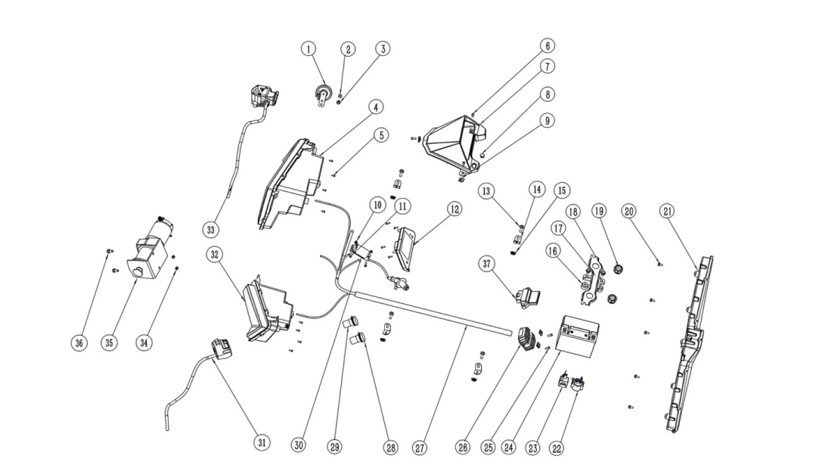
电器件组件
序号 | 件号 | 中文名称 | 规格型号 | 英文名称 | 单位 | 数量 | 订单数量 | 备注
No. | Part No. | Chinese | Type | English | Unit | Qty. | Order QTY | Remark
1 | 316009005004 | 电喇叭_黑色 | 12V | horn | 个 | 1
2 | 401001013002 | 六角法兰面螺栓-加大系列-B级_镀彩锌 | M6X30_8.8级(GB/T 5789) | bolt | 个 | 3
3 | 404004001003 | 粗牙全金属六角法兰面锁紧螺母_镀彩锌 | M6(GB/T 6187.1) | screw | 个 | 1
4 | 316024038001 | 右前大灯 | AGA-18/250_LED远近光_LED日行灯_LED转向灯 | front lifht-right | 只 | 1
5 | 403015001001 | 十字槽盘头自攻螺钉_镀彩锌 | ST4.2X14(GB/T 845-2017) | screw | 个 | 12
6 | 403004012001 | 内六角平圆头螺钉_三价彩 | M6X16mm_4.8级(GB/T70.2) | screw | 个 | 3
7 | 304147004001 | 仪表外罩_亚光黑色 | AGA-18/250_PP_重202g | display cover | 个 | 1
8 | 318111010001 | 双跳灯开关孔堵塞_黑色 | AGA-18/300_三元乙丙橡胶_硬度60HA | double jump light switch | 个 | 1
9 | 404009002001 | 夹片螺母_三价彩 | M6 | nut | 个 | 5
10 | 404006003002 | 非金属嵌件六角锁紧螺母_镀彩锌 | M5(GB/T 889.1-2000) | nut | 个 | 2
11 | 403005023001 | 内六角圆柱头螺钉_镀彩锌 | M5X20_4.8级(GB/T70.1) | screw | 个 | 2
12 | 317001721001 | 仪表_黑色 | AGA-18/300_5.0吋仿彩色LCD屏_车速、转速、油量、里程、时钟_二四驱及差速锁状态显示等 | display | 只 | 1
13 | 401001007002 | 六角法兰面螺栓-加大系列-B级_镀彩锌 | M6X16_8.8级(GB/T 5789) | bolt | 个 | 4
14 | 601025029002 | 车体固定片_喷塑磨砂黑 | AGA-18/250 | body mounting bracket | 个 | 4
15 | 404004001003 | 粗牙全金属六角法兰面锁紧螺母_镀彩锌 | M6(GB/T 6187.1) | nut | 个 | 4
16 | 301059002001 | 电池缓冲胶柱_黑色 | AGA-18/250_远平5230020-103101(覆盖件与车架连接套)_天然橡胶_55HA_最大外径￠28_高19 | battery buffer rubber column | 个 | 2
17 | 303315002001 | 座垫支撑座_喷塑磨砂黑 | AGA-18/250 | seat bracket | 个 | 1
18 | 401001046002 | 六角法兰面螺栓-加大系列-B级_镀彩锌 | M8X16_8.8级(GB/T 5789) | bolt | 个 | 2
19 | 319080001001 | 缓冲胶垫_黑色 | AGA-3E_最大外径￠36_高22.5_内径￠13_卡槽￠25X6.5 | rubber pad | 个 | 2
20 | 401001006001 | 六角法兰面螺栓-加大系列-B级_镀彩锌 | M6X12_4.8级(GB/T 5789) | bolt | 个 | 5
21 | 316020059001 | 后尾灯 | AGA-18/250_LED行车灯_LED制动灯_LED牌照灯_LED转向灯 | rear light | 只 | 1
22 | 315005013001 | 继电器_黑色 | JLAJ32-305AJ_通用_防水插件DJ7021Y-2.0-1_不带橡胶护套 | relay | 个 | 1
23 | 316011005001 | 闪光器_黑色 | LED闪光器带隔离功能_12V_6.8插片_不带蜂鸣/(36-12V[由本色更改为黑色]) | flasher | 只 | 1
24 | 315006036001 | 胶体电池_蓝色 | 12V12Ah-猛狮品牌胶体电池 | battery | 个 | 1
25 | 401001013002 | 六角法兰面螺栓-加大系列-B级_镀彩锌 | M6X30_8.8级(GB/T 5789) | bolt | 个 | 2
26 | 315002020001 | 调压整流器_黑色 | 300W MOS式大功率调压器_304JLDT17-025MOS | rectifier | 个 | 1
27 | 315007262001 | 主电缆_黑色 | AGA-18/300_电喷版_防水插件 | wiring harness | 根 | 1
28 | 315206006001 | 电源输出座_黑色 | AGA-18/250_12V_线长400mm_防水插件 | power output socket | 只 | 1
29 | 315206005001 | USB输出座_黑色 | AGA-18/250_USB+type C_线长400mm_防水插件 | USB | 只 | 1
30 | 315003055001 | 高压包_黑色 | DG02-005_配230发动机_90°YMH帽基础上高压帽皮套加长为51mm_线长220mm | ignition coil | 个 | 1
31 | 316001029001 | 左把开关_黑色 | AGA-18/300_美规，无模式，无背景灯_功能：近远光_超车_熄火_启动_喇叭_转向灯_防水插件 | left handle switch | 只 | 1
32 | 316025036001 | 左前大灯 | AGA-18/250_LED远近光_LED日行灯_LED转向灯 | left front light | 只 | 1
33 | 316001030001 | 右把开关_黑色 | AGA-18/300_机械油门_二四驱转换开关_前桥差速锁开关_无后桥差速锁_无背景灯_防水插件 | right handle switch | 只 | 1
34 | 404004002002 | 粗牙全金属六角法兰面锁紧螺母_镀彩锌 | M8(GB/T 6187.1) | nut | 个 | 2
35 | 316086001001 | 电动绞盘_黑色 | 2000磅 12VDC 含导绳器、开关、继电器等_电线长:550(继电器-电机)、1800(继电器-电池)和850(继电器开关) | electric winch | 套 | 1
36 | 401001049002 | 六角法兰面螺栓-加大系列-B级_镀彩锌 | M8X20_8.8级(GB/T 5789) | bolt | 个 | 2
37 | 315215002203 | 电控ECU总成_黑色 | AGA-18/300_REE12F4_EPA版 | electronic control ECU aAssembly | 个 | 1

